المؤشرات الكلية

سوق العراق للاوراق المالية
جلسة الاثنين 2026/3/9 |  |  |  | تقرير أسعار الأسهم المتداولة لسوق العراق للأوراق المالية
الجلسة (45)
الاسهم المتداولة المدرجة و OTC |  |  | 1,297,109,288 |  |  | قيمة الأسهم المتداولة المدرجة و OTC |  | 1,288,893,006 |  |  | صفقات الشركات المدرجة وOTC | 817
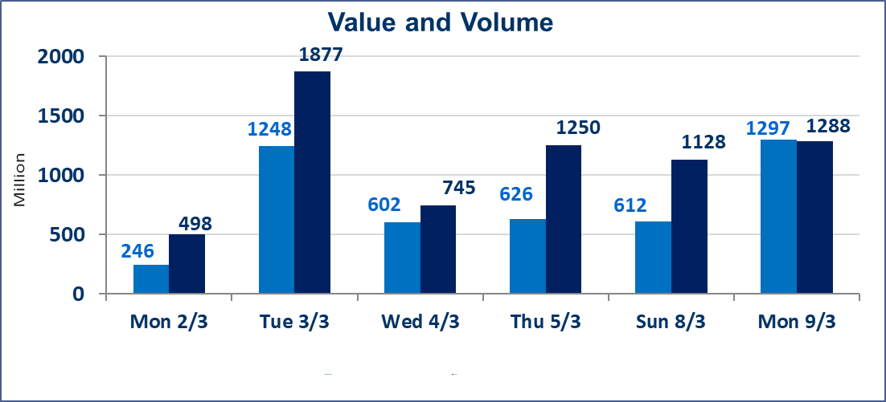
المؤشر60 ISX اليوم | 956.12 |  | نقطة |  |  | المؤشر15 ISX اليوم | 1209.68 | نقطة
المؤشر 60 ISX السابق | 954.44 |  | نقطة |  |  | المؤشر 15 ISX السابق | 1209.56 | نقطة
نسبة التغير | 0.18 |  | % |  |  | نسبة التغير | 0.01 | %
عدد النقاط | 1.68 |  | نقطة |  |  | عدد النقاط | 0.12 | نقطة

الشركات المدرجة | 104 | OTC | 14 | 118 |  | الشركات غير المتداولة المدرجة | 44 | OTC | 13 | 57
الشركات المتداولة | 49 | OTC | 1 | 50 |  | الشركات المرتفعة |  |  | 17
شركات الهيئة العامة |  |  |  | 1 |  | الشركات المنخفضة |  |  | 15
الموقوفة بقرار من هيأة الأوراق المالية |  |  |  | 10
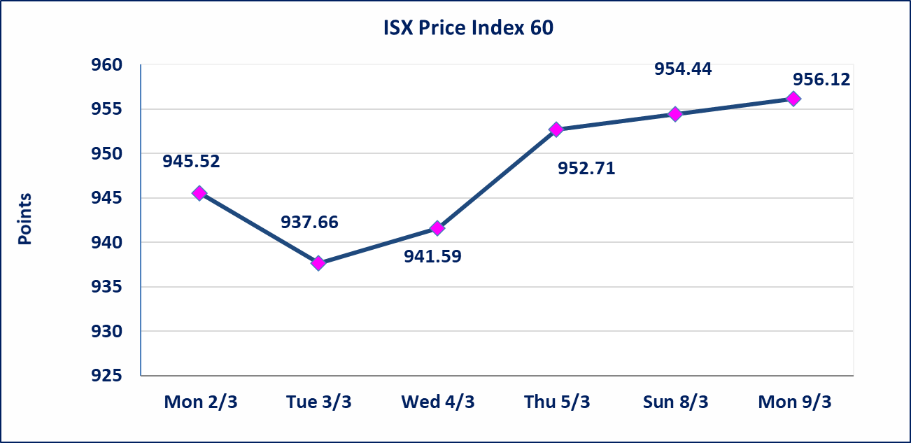
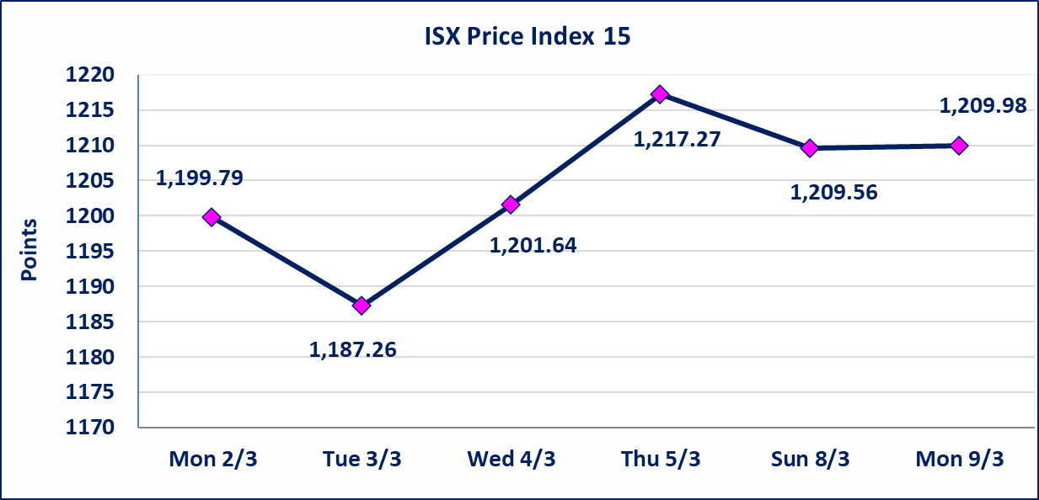

الحد الأعلى والادنى للتغير في السعر | نسبة التغير في كافة المنصات (5%) إرتفاعاً وإنخفاضاً من سعر الاغلاق السابق.
Web site : www.isx-iq.net E-mail : info-isx@isx-iq.net |  |  |  |  | 07834000034 - 07711211522 : ص . ب :3607 العلوية الهاتف |  |  |  |  |  | بغداد /الكرادة/ قرب المسرح الوطني /مجاور مصرف الخليج التجاري

نسبة التغير
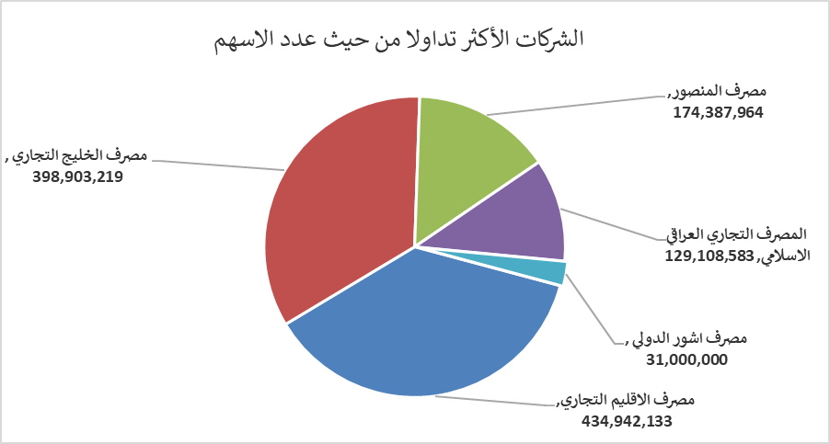
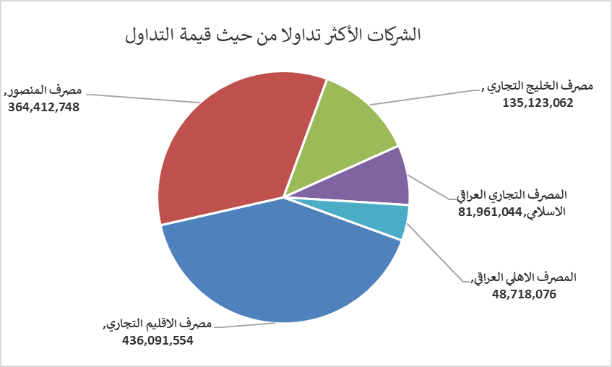
الشركات الأكثر ارتفاعاً وانخفاضاً

نسبة التغير لاسعار الاغلاق الاكثر ارتفاعاً |  |  |  | نسبة التغير لاسعار الاغلاق الاكثر انخفاضاً
اسم الشركة | اغلاق | التغير(%) | الاسهم المتداولة | اسم الشركة | اغلاق | التغير (%) | الاسهم المتداولة
مصرف الموصل للاستثمار | 0.140 | 7.69 | 25,000,000 | بابل للانتاج الحيواني والنباتي | 6.650 | -4.86 | 151,653
الحمراء للتامين | 3.810 | 4.96 | 10,000 | البادية للنقل العام | 0.840 | -4.55 | 470,616
العراقية لصناعات الكارتون | 2.840 | 4.80 | 252,500 | الاهلية للانتاج الزراعي | 2.550 | -3.41 | 66,353
المواد الانشائية الحديثة | 1.140 | 4.59 | 677,867 | رحاب كربلاء للمقاولات | 0.660 | -2.94 | 9,785
الصناعات الخفيفة | 1.260 | 3.28 | 5,858,040 | الخاتم للاتصالات | 3.500 | -2.78 | 161,104

الشركات الاكثر نشاطا حسب الاسهم المتداولة (حجم التداول) |  |  |  | الشركات الاكثر نشاطا حسب القيمة المتداولة
اسم الشركة | اغلاق | التغير(%) | الاسهم المتداولة | اسم الشركة | اغلاق | التغير (%) | القيمة المتداولة
مصرف الاقليم التجاري | 1.010 | 1.00 | 434,942,133 | مصرف الاقليم التجاري | 1.010 | 1.00 | 436,091,554
مصرف الخليج التجاري | 0.340 | 3.03 | 398,903,219 | مصرف المنصور | 2.090 | -0.48 | 364,412,748
مصرف المنصور | 2.090 | -0.48 | 174,387,964 | مصرف الخليج التجاري | 0.340 | 3.03 | 135,123,062
المصرف التجاري العراقي الاسلامي | 0.630 | -1.56 | 129,108,583 | المصرف التجاري العراقي الاسلامي | 0.630 | -1.56 | 81,961,044
مصرف اشور الدولي | 0.230 | 0.00 | 31,000,000 | المصرف الاهلي العراقي | 4.600 | 0.00 | 48,718,076

